тест-кейсы
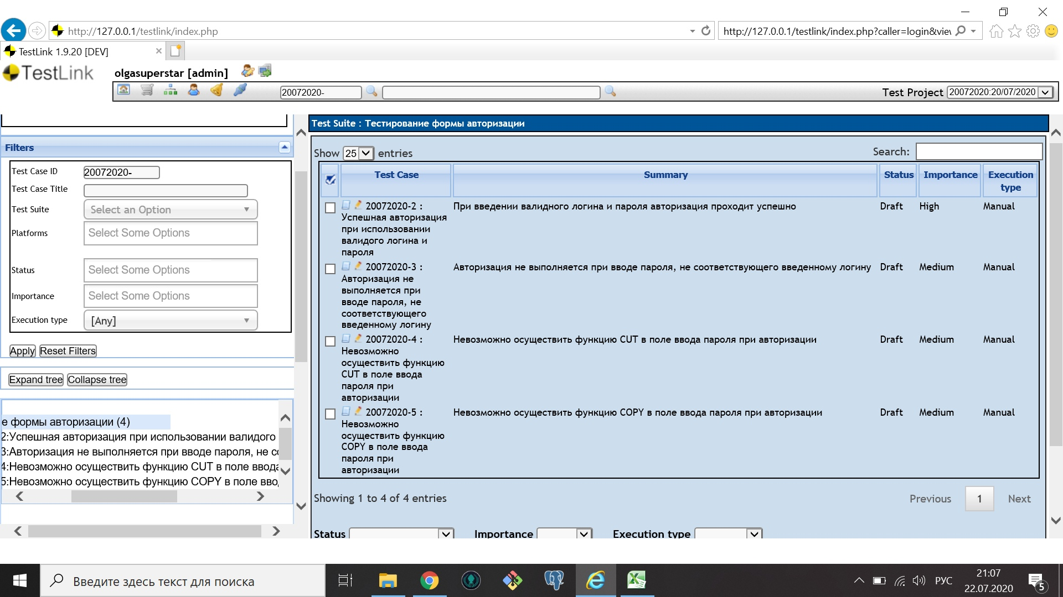
 | Задание 3. Составьте тест-кейсы для формы авторизации, используя нижеприведенные требования.
 |  |  | Пример формы Авторизации

 | Требования: 1. Только комбинация валидных логина и пароля дают возможность пользователю авторизоваться на сайте. 2. Любые другие комбинации логина и пароля должны отказывать пользователю в авторизации на сайте. Должно отображаться сообщение о неверном вводе логина или пароля. 3. Поле ввода пароля должно быть скрыто астерисками. 4. Функция CUT для поля ввода пароля отключена. 5. Функция COPY для поля ввода пароля отключена. Тестовые данные: Login_1/password_1 Login_2/password_2 У кого установлен Testlink, внесите их в систему, создав тестовый набор «Тестирование формы авторизации». | Примечание: 1. Помните, что ожидаемый результат должен быть к каждому шагу. 2. Модифицируйте таблицу так, чтобы визуально было видно разделение между тест-кейсами. 3. Тест-кейс ID=1 как пример, используйте его формат.

ID | Summary | Steps | Expected result | Pass/Failed
1. | Успешная авторизация используя валидные логин и пароль | 1. Перейти на сайт ХХХ. | Открывается главная страница сайта ХХХ.
 |  | 2. Ввести валидный логин Login_1. | Логин отображается в поле.
 |  | 3. Ввести валидный пароль password_1. | Пароль введен и скрыт астерисками.
 |  | 4. Нажать кнопку «Войти» | 1. Появляется сообщение об успешной авторизации. 2. Пользователь перенаправляется на страницу УУУУ.
2. | Авторизация не выполняется при вводе не соответствующей комбинации логина и пароля | 1. Перейти на сайт ХХХ. | Открывается главная страница сайта ХХХ.
 |  | 2.Ввести в поле "Пароль" валидный логин Login_1 | Логин введен, скрыт астериксами
 |  | 3. Ввести в поле "Email" валидный пароль password_1 | Пароль введен, все символы отображаются
 |  | 4. Нажать кнопку «Войти» | Появляется сообщение: "Введен неверный логин или пароль"
 |  | 5. Вернуться в форму авторизации | Отображаются пустые поля "Пароль" и "Email"
 |  | 5. Ввести в поле "Email" валидный логин Login_1. | Логин отображается в поле.
 |  | 6. Ввести в поле "Пароль" валидный пароль password_2. | Пароль введен и скрыт астерисками.
 |  | 7. Нажать кнопку «Войти» | Появляется сообщение: "Введен неверный логин или пароль"
3. | Пароль скрывается астерисками во время авторизации | 1. Перейти на сайт ХХХ. | Открывается главная страница сайта ХХХ.
 |  | 2. Ввести в поле "Email" валидный логин Login_1. | Логин отображается в поле.
 |  | 3. Ввести в поле "Пароль" валидный пароль password_1 | Пароль введен и скрыт астерисками.
4. | Невозможно осуществить функцию CUT в поле ввода пароля при авторизации | 1. Перейти на сайт ХХХ. | Открывается главная страница сайта ХХХ.
 |  | 2. Ввести в поле "Email" валидный логин Login_1. | Логин отображается в поле.
 |  | 3. Ввести в поле "Пароль" валидный пароль password_1 | Пароль введен и скрыт астерисками.
 |  | 4. Выделить пароль нажатием левой кнопки мыши или комбинацией клавиш на клавиатуре Shift и -> | Пароль не выделяется
 |  | 5. Щелкнуть правой кнопкой мыши в поле "Пароль" | В выпадающем меню функция CUT неактивна.
5. | Невозможно осуществить функцию COPY в поле ввода пароля при авторизации | 1. Перейти на сайт ХХХ. | Открывается главная страница сайта ХХХ.
 |  | 2. Ввести в поле "Email" валидный логин Login_1. | Логин отображается в поле.
 |  | 3. Ввести в поле "Пароль" валидный пароль password_1 | Пароль введен и скрыт астерисками.
 |  | 4. Выделить пароль нажатием левой кнопки мыши или комбинацией клавиш на клавиатуре Shift и -> | Пароль не выделяется
 |  | 5. Щелкнуть правой кнопкой мыши в поле "Пароль" | В выпадающем меню функция COPY неактивна.

